关系图
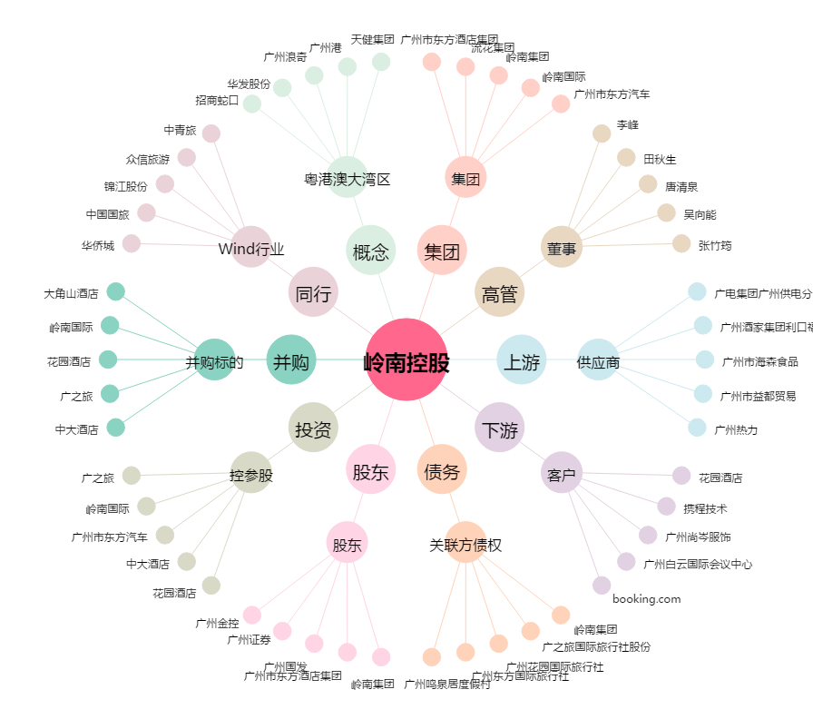
岭南控股[000524.SZ] - 关系概览图

